500
Guia Início - Mesclar Células
Selecione as células
Clique em mesclar

 | Botão Direito do Mouse,
 | Mostra as Opções:
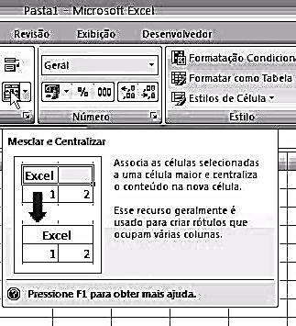
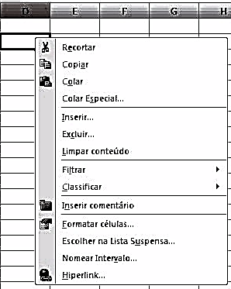

 |  | 500

510
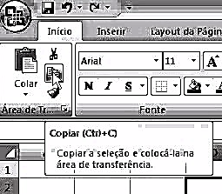
Mover ou Copiar:
Clique Botão Direito do Mouse na Aba (Guia da Planilha,
Seleciione Mover ou Copiar (Clique botão esquerdo)
Indique: Para Pasta; Posição da Planilha movida na Pasta
Marque a Caixa Criar Uma Cópia - Clique em Ok
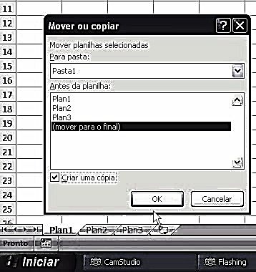

 | Substituir - Selecione um intervalo - Clique em localizar/substituir:
 | Informe localizar e Substituir por - Clique em sustituir todos.

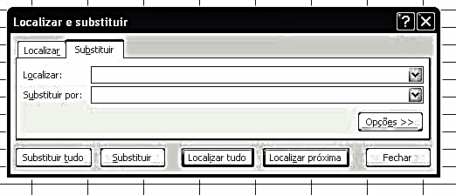

 |  | 510

520
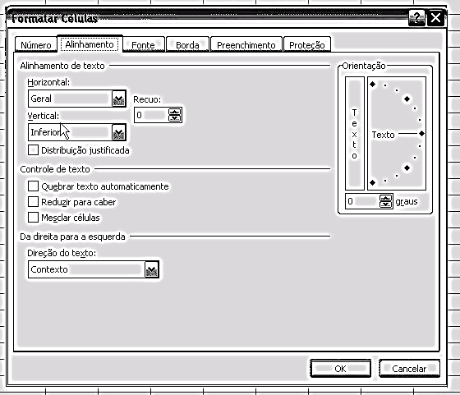
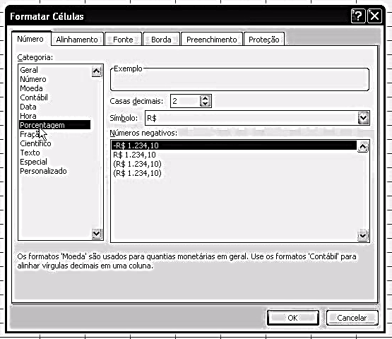

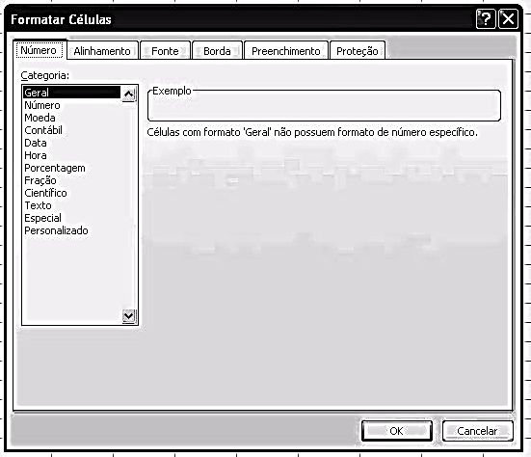
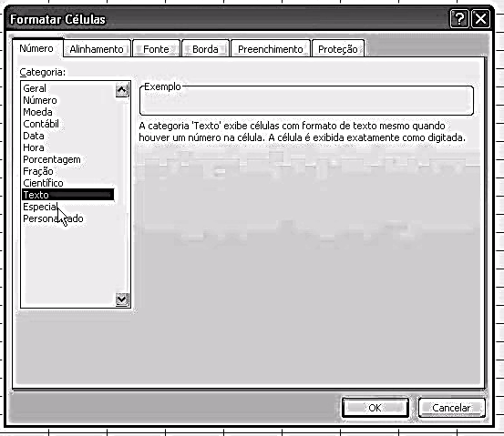

Guia Início
Formatar
Opção Formatar Célula

520

530
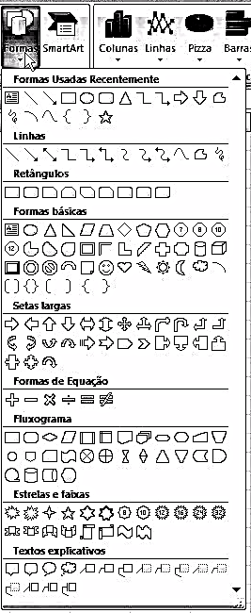

Guia Inserir - Formas
Guia Inserir - Imagem do Arquivo

 | 530

540
Guia Lay Out - Margens
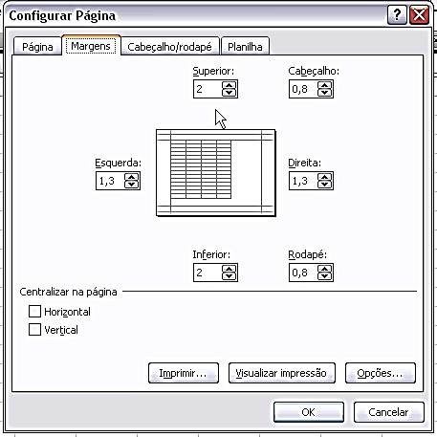

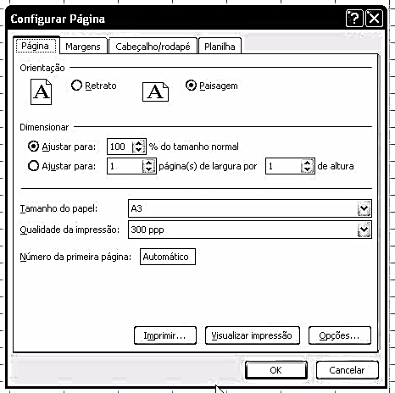

 | 540

550
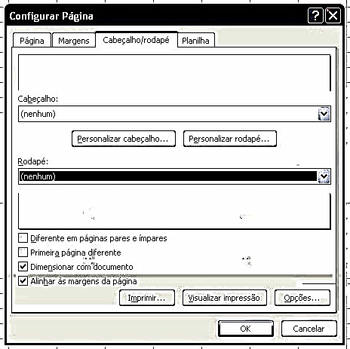

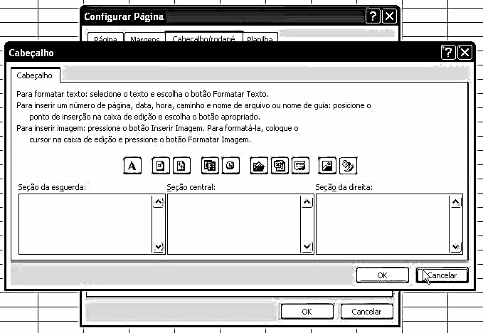

550

